fig1
Coups et blessures volontaires (sur personnes de 15 ans ou plus) : cumul trimestriel
 | Série brute | Série CVS-CJO
2010 1 | 50,235 | 51,482
2010 2 | 53,520 | 50,981
2010 3 | 49,839 | 50,283
2010 4 | 51,122 | 51,331
2011 1 | 50,687 | 51,752
2011 2 | 54,421 | 52,180
2011 3 | 49,007 | 49,615
2011 4 | 50,066 | 50,394
2012 1 | 48,662 | 49,532
2012 2 | 52,356 | 51,156
2012 3 | 50,283 | 50,575
2012 4 | 51,696 | 51,550
2013 1 | 48,179 | 49,817
2013 2 | 50,713 | 49,828
2013 3 | 52,543 | 52,142
2013 4 | 52,814 | 52,911
2014 1 | 51,686 | 53,595
2014 2 | 52,722 | 52,046
2014 3 | 51,689 | 51,189
2014 4 | 52,419 | 52,182
2015 1 | 50,138 | 52,072
2015 2 | 53,680 | 53,031
2015 3 | 54,105 | 53,041
2015 4 | 54,785 | 54,631
2016 1 | 51,991 | 54,235
2016 2 | 55,505 | 53,821
2016 3 | 55,221 | 54,226
2016 4 | 52,099 | 52,353
2017 1 | 52,783 | 54,500
2017 2 | 57,263 | 56,427
2017 3 | 55,763 | 54,843
2017 4 | 57,052 | 57,352
2018 1 | 53,904 | 56,247
2018 2 | 62,405 | 61,633
2018 3 | 63,683 | 61,905
2018 4 | 60,223 | 60,188
2019 1 | 57,945 | 61,140
2019 2 | 63,086 | 62,376
2019 3 | 69,369 | 66,805
2019 4 | 70,075 | 70,537

Champ : France métropolitaine.
Source : SSMSI, Base des crimes et délits enregistrés par la police et la gendarmerie, données provisoires.

 |  | Nombre de victimes
 |  | Série brute | Série CVS-CJO
2010 | 1 | 50,235 | 51,482
 | 2 | 53,520 | 50,981
 | 3 | 49,839 | 50,283
 | 4 | 51,122 | 51,331
2011 | 1 | 50,687 | 51,752
 | 2 | 54,421 | 52,180
 | 3 | 49,007 | 49,615
 | 4 | 50,066 | 50,394
2012 | 1 | 48,662 | 49,532
 | 2 | 52,356 | 51,156
 | 3 | 50,283 | 50,575
 | 4 | 51,696 | 51,550
2013 | 1 | 48,179 | 49,817
 | 2 | 50,713 | 49,828
 | 3 | 52,543 | 52,142
 | 4 | 52,814 | 52,911
2014 | 1 | 51,686 | 53,595
 | 2 | 52,722 | 52,046
 | 3 | 51,689 | 51,189
 | 4 | 52,419 | 52,182
2015 | 1 | 50,138 | 52,072
 | 2 | 53,680 | 53,031
 | 3 | 54,105 | 53,041
 | 4 | 54,785 | 54,631
2016 | 1 | 51,991 | 54,235
 | 2 | 55,505 | 53,821
 | 3 | 55,221 | 54,226
 | 4 | 52,099 | 52,353
2017 | 1 | 52,783 | 54,500
 | 2 | 57,263 | 56,427
 | 3 | 55,763 | 54,843
 | 4 | 57,052 | 57,352
2018 | 1 | 53,904 | 56,247
 | 2 | 62,405 | 61,633
 | 3 | 63,683 | 61,905
 | 4 | 60,223 | 60,188
2019 | 1 | 57,945 | 61,140
 | 2 | 63,086 | 62,376
 | 3 | 69,369 | 66,805
 | 4 | 70,075 | 70,537

 |  |  |  | 0

fig2
Nombre de coups et blessures volontaires (sur personnes de 15 ans ou plus)
pour 1 000 habitants par taille d'unité urbaine, enregistrés en 2019
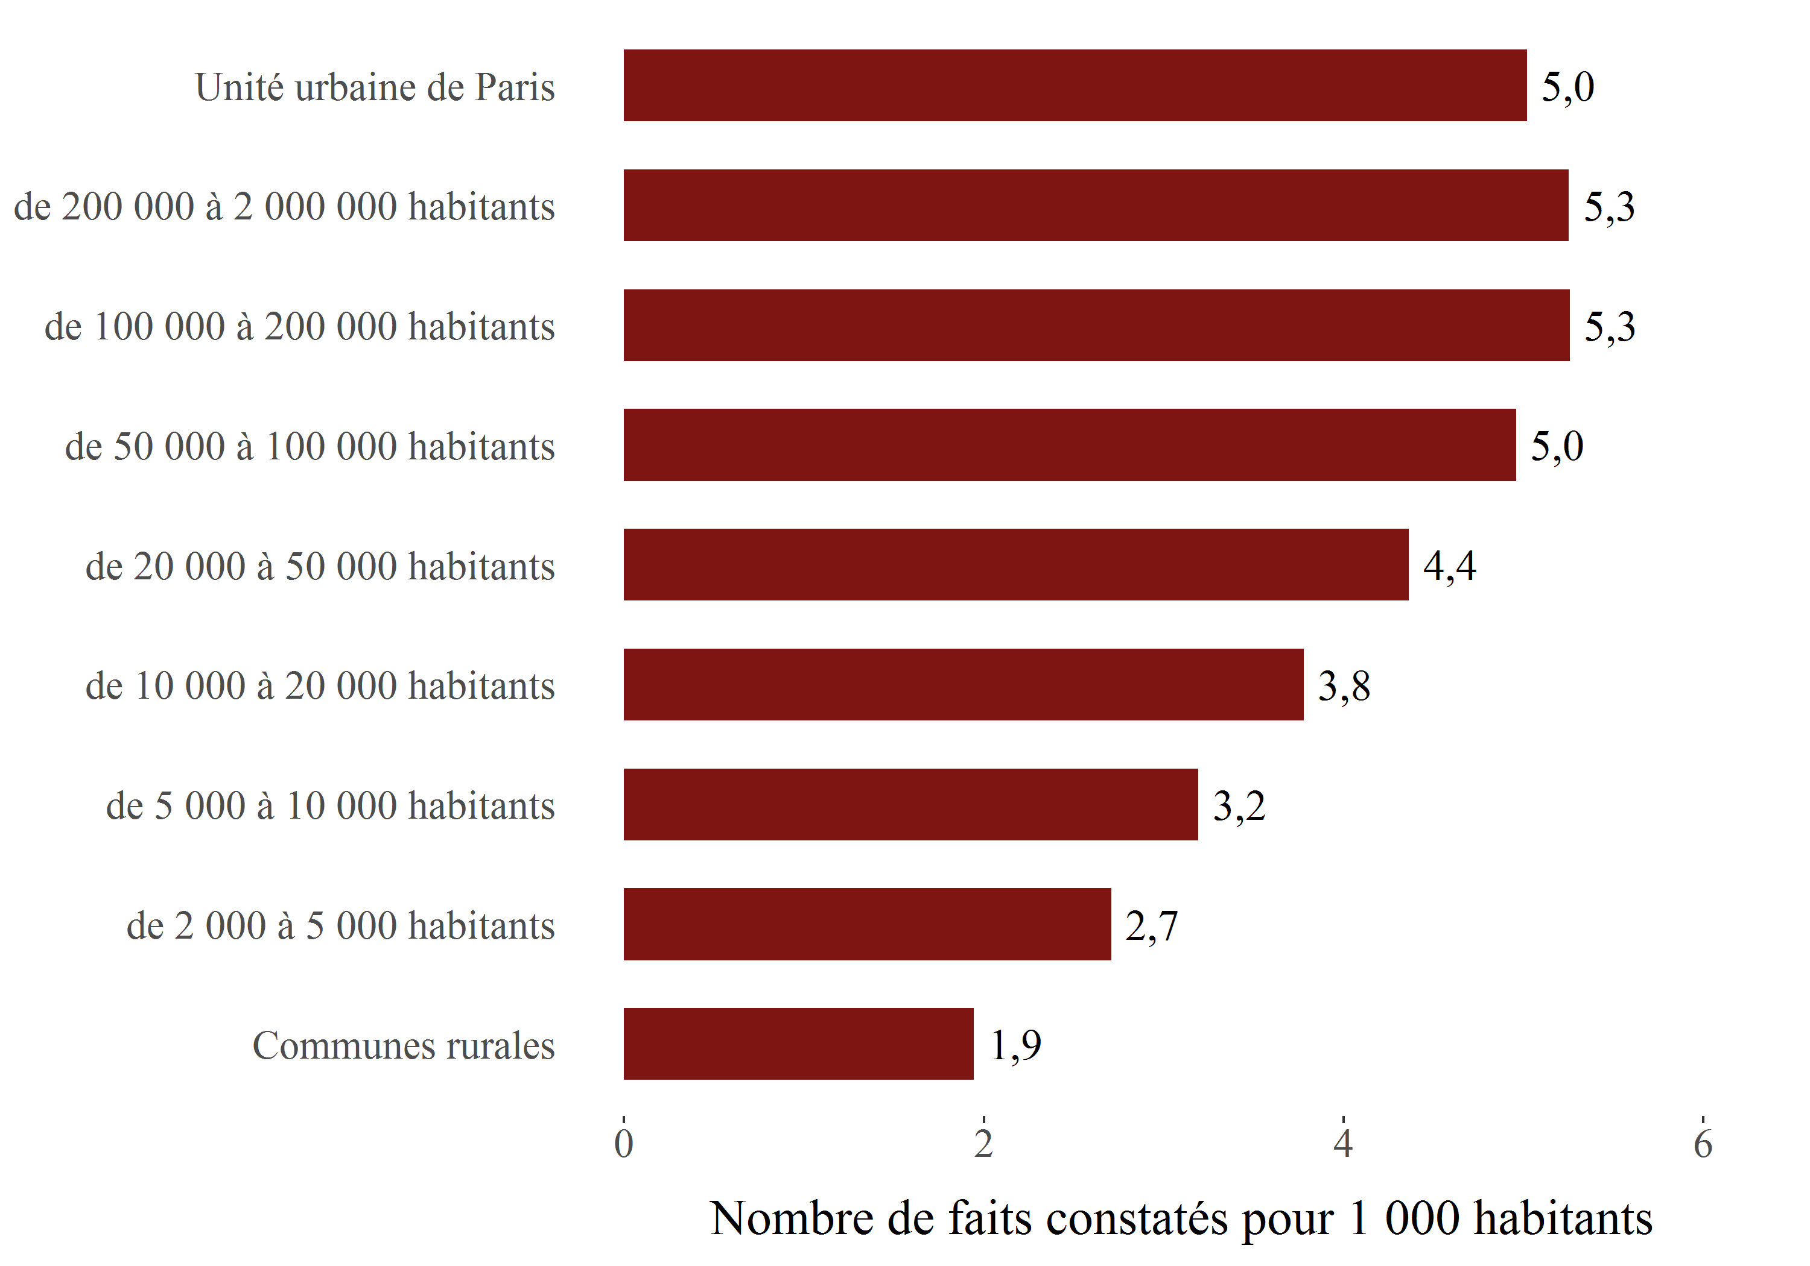

Champ : France métropolitaine.
Sources : SSMSI, Base des crimes et délits enregistrés par la police et la gendarmerie – Insee, recensement de la population.

Taille d'unité urbaine | Taux pour 1 000 habitants en 2019
Communes rurales | 1.9
de 2 000 à 5 000 habitants | 2.7
de 5 000 à 10 000 habitants | 3.2
de 10 000 à 20 000 habitants | 3.8
de 20 000 à 50 000 habitants | 4.4
de 50 000 à 100 000 habitants | 5.0
de 100 000 à 200 000 habitants | 5.3
de 200 000 à 2 000 000 habitants | 5.3
Unité urbaine de Paris | 5.0

fig3
Nombre de coups et blessures volontaires contre des personnes de 15 ans
ou plus enregistrés pour 1 000 habitants par département sur la période 2017-2019

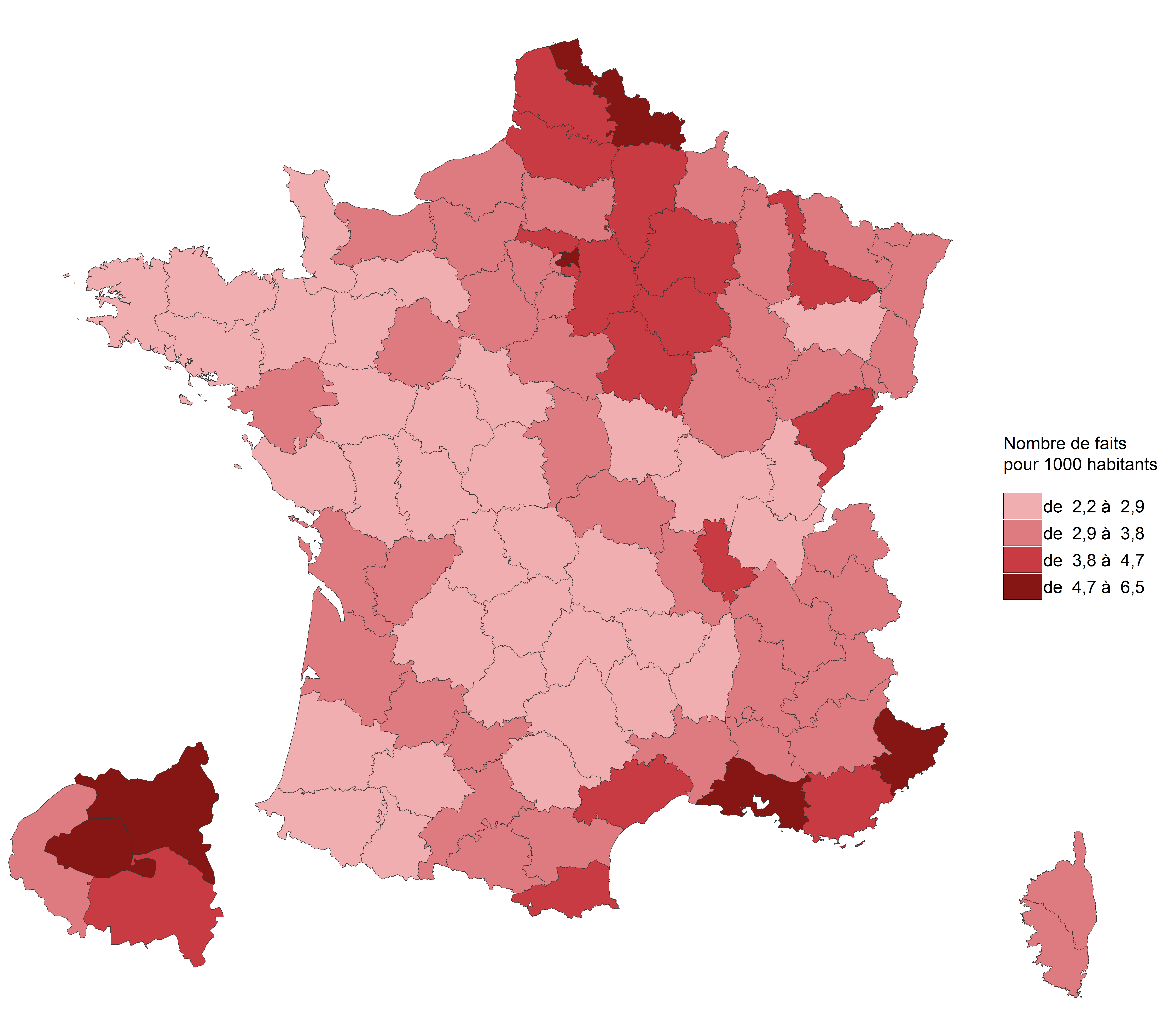

Champ : France métropolitaine.
Sources : SSMSI, Base des crimes et délits enregistrés par la police et la gendarmerie – Insee, recensement de la population.

Département | Taux pour 1 000 habitants sur la période 2017-2019
01 | 2.4
02 | 4.0
03 | 3.3
04 | 3.6
05 | 3.2
06 | 4.7
07 | 2.4
08 | 3.7
09 | 3.5
10 | 4.5
11 | 3.7
12 | 2.2
13 | 5.1
14 | 3.0
15 | 2.3
16 | 3.5
17 | 3.1
18 | 3.2
19 | 2.7
21 | 3.1
22 | 2.4
23 | 2.3
24 | 2.6
25 | 4.3
26 | 3.4
27 | 3.5
28 | 3.1
29 | 2.8
2A | 3.4
2B | 3.1
30 | 3.6
31 | 3.8
32 | 2.4
33 | 3.6
34 | 4.5
35 | 2.8
36 | 2.8
37 | 2.9
38 | 3.5
39 | 2.8
40 | 2.7
41 | 2.9
42 | 3.3
43 | 2.2
44 | 3.3
45 | 3.7
46 | 2.2
47 | 3.5
48 | 2.5
49 | 2.4
50 | 2.3
51 | 4.2
52 | 3.6
53 | 2.6
54 | 3.8
55 | 3.2
56 | 2.8
57 | 3.4
58 | 2.6
59 | 5.1
60 | 3.5
61 | 2.9
62 | 4.7
63 | 2.6
64 | 2.7
65 | 2.9
66 | 4.4
67 | 3.6
68 | 3.5
69 | 4.5
70 | 3.2
71 | 2.7
72 | 3.3
73 | 3.2
74 | 2.9
75 | 5.6
76 | 3.8
77 | 3.9
78 | 3.4
79 | 2.3
80 | 4.3
81 | 2.6
82 | 3.1
83 | 4.4
84 | 3.7
85 | 2.4
86 | 2.8
87 | 2.6
88 | 2.6
89 | 4.3
90 | 3.7
91 | 3.8
92 | 3.6
93 | 6.5
94 | 4.3
95 | 4.2

fig4
Evolution du nombre de coups et blessures volontaires contre des personnes de 15 ans ou plus,
enregistrés par département, entre 2018 et 2019

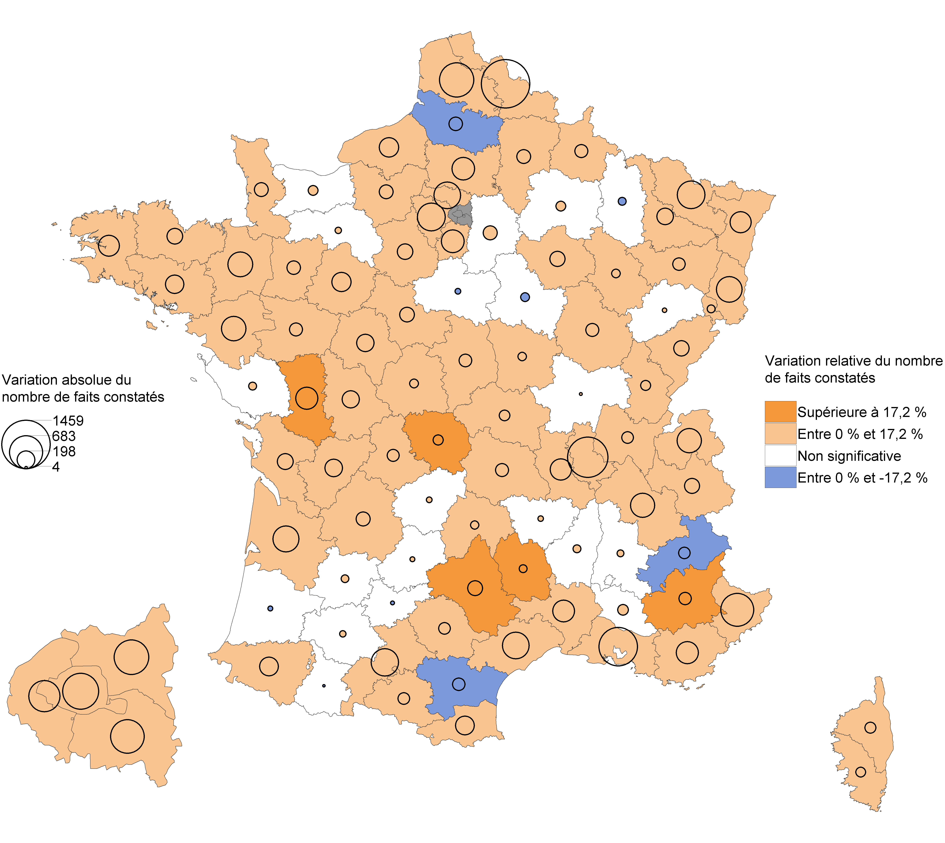

Champ : France métropolitaine.
Note de lecture : En 2019, les CBV ont baissé dans la Somme par rapport à 2018. En Vendée, leur nombre a augmenté mais avec une ampleur trop faible pour que cette évolution soit statistiquement significative.
Sources : SSMSI, Base des crimes et délits enregistrés par la police et la gendarmerie – Insee, recensement de la population.

Département | Évolution du nombre de faits entre 2018 et 2019 (en %) | [Attention, certaines évolutions annuelles ne sont pas statistiquement significatives (voir la carte associée)]
01 | 5.5
02 | 5.4
03 | 6.4
04 | 17.2
05 | -15.7
06 | 13.5
07 | 5.2
08 | 10.8
09 | 16.7
10 | 10.6
11 | -6.9
12 | 25.3
13 | 8.9
14 | 2.8
15 | 12.8
16 | 16.3
17 | 8
18 | 10.4
19 | 3.4
21 | 6.5
22 | 10.8
23 | 23.5
24 | 11.7
25 | 6.3
26 | 1.7
27 | 5.8
28 | 11.2
29 | 11
2A | 11.9
2B | 14.1
30 | 11.1
31 | 9.2
32 | 5.8
33 | 7.5
34 | 8.9
35 | 13.6
36 | 7.8
37 | 11.1
38 | 8.2
39 | 8.7
40 | -1.4
41 | 15.2
42 | 11.5
43 | 3.7
44 | 8.2
45 | -0.9
46 | 4
47 | 3.2
48 | 22.3
49 | 5.3
50 | 11.4
51 | 2.6
52 | 7.9
53 | 14.5
54 | 6
55 | -6.4
56 | 10.3
57 | 14
58 | 8.6
59 | 11.2
60 | 11.3
61 | 3.2
62 | 10.8
63 | 6.4
64 | 12.5
65 | -0.6
66 | 10.6
67 | 6.9
68 | 15.8
69 | 12.3
70 | 1.8
71 | 0.4
72 | 13
73 | 10.2
74 | 15.8
75 | 6.8
76 | 4.9
77 | 2.2
78 | 10.3
79 | 40.2
80 | -4.2
81 | 8.2
82 | -1.2
83 | 6.5
84 | 3.4
85 | 2.5
86 | 15.4
87 | 9.1
88 | 10.6
89 | -3.3
90 | 7.6
91 | 6.8
92 | 10.5
93 | 7.2
94 | 12.1
95 | 8.6

